INSTRUCCIONES
Nombre del registro

Siga las siguientes instrucciones para facilitar su uso
Este insumo le ayudará a llevar un REGISTRO DE LA UNIFORMIDAD DE RIEGO en los distintos cuarteles o sectores de su predio. Abordando los siguientes aspcetos del estándar.
Tema▶ Agua
Acciones▶ Nº 17
Buena práctica ▶ Gestionar eficientemente el riego en el predio
Complete:

1
Complete:
Complete:
 |  |  | Nombre del predio
 |  |  | Año

Instrucciones:
Para completar el registro es importante identificar los sectores o cuarteles dentro del predio que poseen un riego independiente, con el objetivo de poder llevar un registro ordenado por cada evaluación realizada.
Para realizar las mediciones de uniformidad es requerido identificar tanto las líneas como los emisores de nuestro sistema de riego. Se debe elegir un número determinado de emisores distribuidos uniformemente dentro
del sector de riego, distribuídos al inicio, a 1/3, 2/3 y al final de cada lúnea de riego, se recomienda muestrear sobre 16 emisores por sector. A continuación, se muestra un ejemplo:
Se coloca un recipiente bajo el emisor y se recibe el agua que cae durante 36 segundos, medidos con reloj o cronómetro. El volumen de agua obtenido se mide en un recipiente graduado y el valor se divide por una constante de 10. Esta constante (10) permite transformar de [ cc/ 36 seg ] a [ lts/hr ] directamente. Se calcula el promedio de estos valores, obteniendo el valor de la descarga en litros/hora de los emisores para el cálculo de la uniformidad de riego.
Una vez obtenida esta información, esta debe ser completada en el registro de emisores, tal como se muestra en el ejemplo. Estos valores nos entregarán el desempeño de nuestro sistema de riego el cual puede ser EXCELENTE, BUENO, CRÍTICO O INACEPTABLE.
En el caso de obtener un desempeño crítico o inaceptable es requerido realizar acciones correctivas.
ESTE REGISTRO ES VÁLIDO SOLO PARA CUARTELES CON RIEGO TECNIFICADO
Encontrará una hoja de cálculo para cada cuartel identificado, además de 20 cuadros de cálculo para cada cuartel. Si requiere más hojas de cálculo debe copiarla.
LAS CELDAS MARCADAS EN AMARILLO NO DEBEN SER MODIFICADAS

2

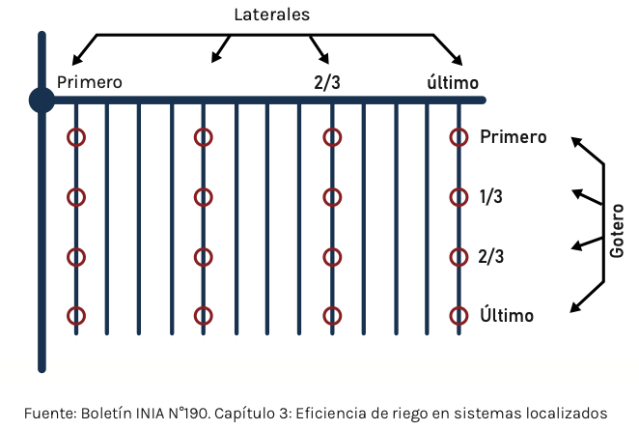

Ejemplo
3
 | mm/h | Emisor
 |  | E 0 | E 1/3 | E 2/3 | Final
Lateral | L 0 | 2 | 2.5 | 3 | 3
 | L 1/3 | 1.8 | 2 | 2.2 | 2.3
 | L 2/3 | 1.7 | 1.9 | 2 | 2.2
 | L Final | 1.6 | 1.8 | 1.9 | 2

Q Media | 2.1
Q 25% | 1.7
CU | 0.8

Desempeño | Bueno

